Месторождение X
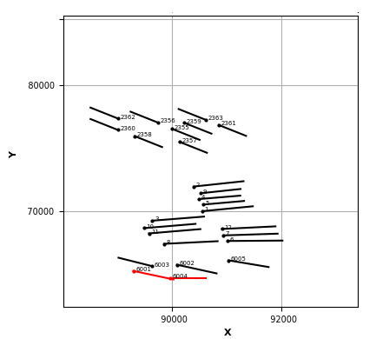
Команда | Месторождение | КП | Объект | Назначение | Скважина - Забой | X1 | Y1 | Z1 | X3 | Y3 | Z3 | Комментарий | X11 | Y11 | Z11 | X33 | Y33 | Z33 | Пересечения
Команда 1 | Месторождение X | 56 | Ю1 | 1 | 6001 | 89298 | 65263 | 2839 | 90032 | 64584 | 2852 |  |  |  |  |  |  |  | 6004 (Команда 1/ 56/ Ю1)
Команда 1 | Месторождение X | 56 | Ю1 | 1 | 6004 | 89966 | 64713 | 2839 | 90628 | 64713 | 2851 |  |  |  |  |  |  |  | 6001 (Команда 1/ 56/ Ю1)

